关系图
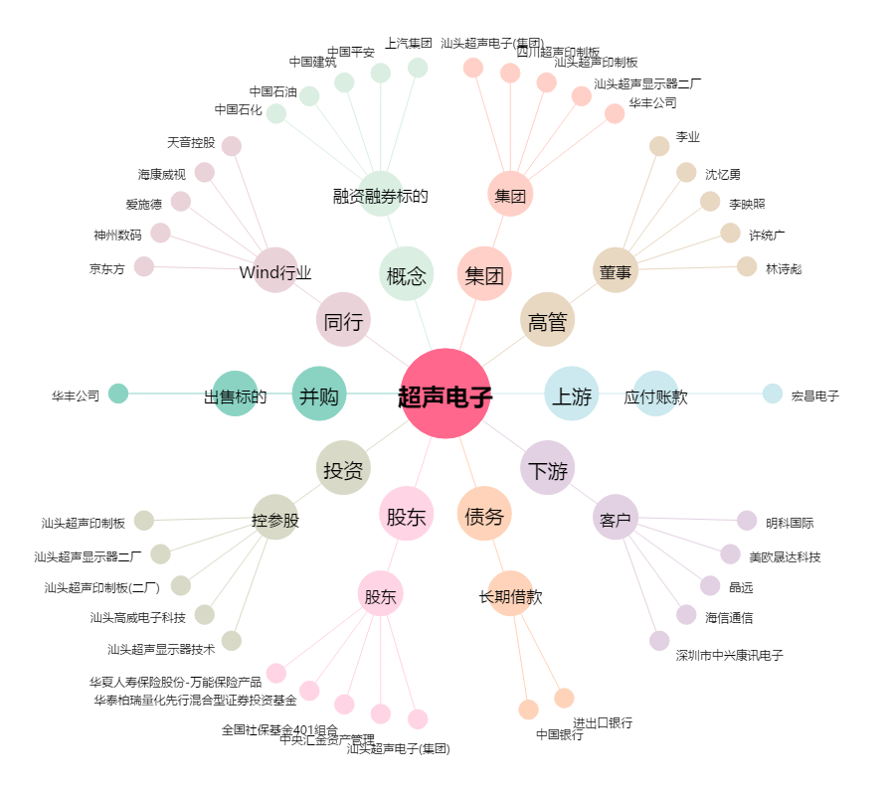
超声电子[000823.SZ] - 关系概览图

